1. Ogólne cele
Załącznik II
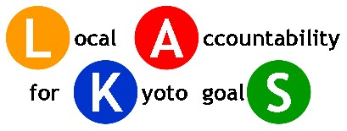

 |  | 20 | (%) do | 2020

 |  | Całkowita redukcja |  | 595542 | Ton CO2
Ogólny Cel Redukcji CO2 |  | Redukcja na mieszkańca |  | 1.6268350115 | Ton CO2/mieszkańca

Rok bazowy | 2005

 | % | Ton CO2
Cel redukcyjny do roku 2020 (% w stosunku do roku bazowego) | -20.0% | -635,035

Redukcja osiagnieta do 2010 (% w stosunku do roku bazowego) |  | 0

Redukcja, która będzie osiągnięta w 2020 | -18.7% | -595,542

Długoterminowa wizja lokalnych władz
Celem redukcji emisji gazów cieplarnianych w mieście Bydgoszcz jest osiągnięcie w 2020 roku poziomu emisji o około 20% mniejszego w stosunku do roku 2005, uwzględniając wszystkie sektory działań. W wartościach bezwzględnych za cel przyjmuje się redukcję emisji o 635 035 Mg CO2e/rok.

